Worksheet
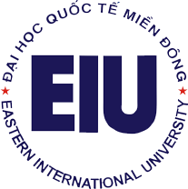
 |  | TRƯỜNG ĐẠI HỌC QUỐC TẾ MIỀN ĐÔNG
 |  | EASTERN INTERNATIONAL UNIVERSITY

 |  | DANH SÁCH NHÂN VIÊN

STT | MNV | HỌ LÓT | TÊN | NGÀY SINH | EMAIL TRUỜNG | KHOA/PHÒNG BAN
1 | '090011 | Phạm Lê | Khoa | 6/10/1987 | khoa.pham@eiu.edu.vn | Office of Information Technology
2 | '090006 | Huynh Thi Hoang | Hoa | 14/7/1985 | hoa.huynh@eiu.edu.vn | Office of Information Technology
3 | '090005 | Tran Thanh | Dung | 21/5/1988 | dung.tran@eiu.edu.vn | Office of Information Technology
4 | '090009 | Huynh Ngoc | Hien | 15/10/1987 | hien.huynh@eiu.edu.vn | Office of Information Technology
5 | '090001 | Vo Tan | Luc | 3/12/1987 | luc.vo@eiu.edu.vn | Office of Information Technology
6 | '090003 | Nguyen The | Hien | 6/1/1990 | hien.nguyenthe@eiu.edu.vn | Office of Information Technology
7 | '090008 | Le Cong | Tuong | 20/9/1979 | tuong.le@eiu.edu.vn | Office of Information Technology

